ม.ค.69
แบบข้อมูลโครงการจัดซื้อจัดจ้างในรอบเดือน มกราคม 2569 ปีงบประมาณ พ.ศ. 2569
สถานีตำรวจภูธรเมืองตาก

ลำดับที่ | งานที่ซื้อหรือจัดจ้าง | วงเงินที่ซื้อหรือจ้าง | ราคากลาง | วิธีซื้อหรือจ้าง | รายชื่อผู้เสนอราคา | ราคาที่เสนอ | ผู้ที่ได้รับการคัดเลือก | ราคาที่ตกลงซื้อหรือจ้าง | เหตุผลที่คัดเลือกโดยสรุป | เลขที่และวันที่ของสัญญาหรือข้อตกลงในการซื้อหรือจ้าง (โดยต้องมีข้อมูลทั้งเลขที่และวันที่ของสัญญาหรือข้อตกลงในการซื้อหรือจ้าง)
1 | จัดซื้อวัสดุงานบ้านงานครัวและวัสดุสำนักงาน | 6,940 | 6,940 | เฉพาะเจาะจง | ร้านคลังของถูก | 6,940 | ร้านคลังของถูก | 6,940 | พิจารณาจากผู้ประกอบการในพื้นที่จังหวัด | ใบสั่งซื้อ เลขที่ 08/2569 ลง 23 ม.ค.69
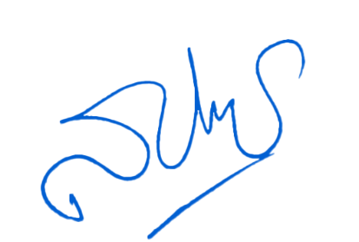
- ทราบ
พ.ต.อ.
( สุรินทราดิษฐ ทิพย์เจริญ)
ผกก.สภ.เมืองตาก
ตรวจแล้วถูกต้อง
พ.ต.ต.
(วาจา เพียรกสิกรรม)
สว.อก.สภ.เมืองตาก

